PVSWH
Hybrid ACDC Solar Water Heating(Wifi) (Standard Specification)
Model |  | UNP-PVSWH-60L | UNP-PVSWH-80L | UNP-PVSWH-100L
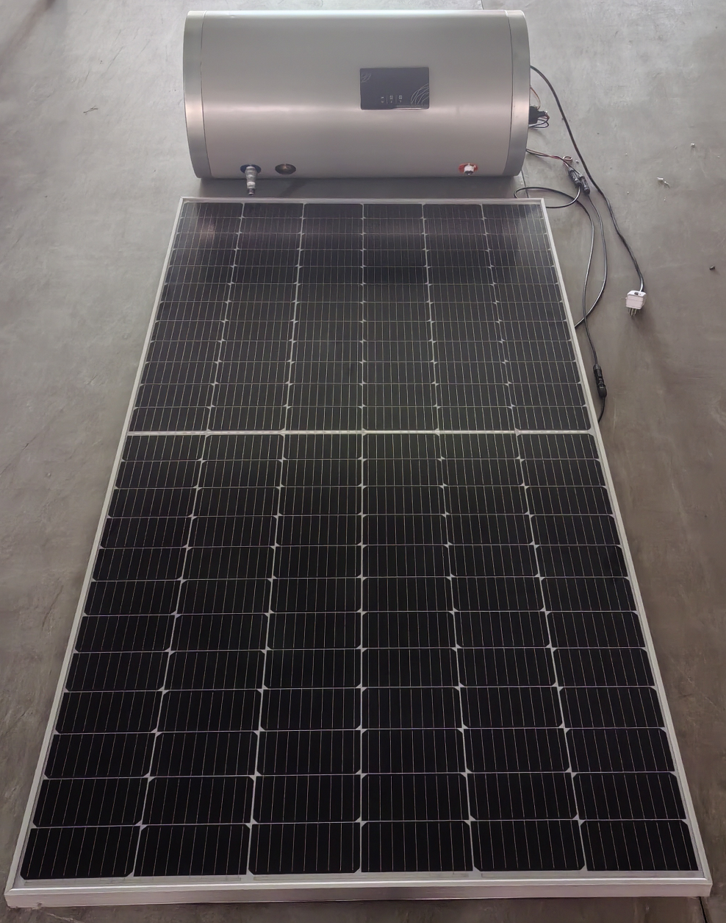 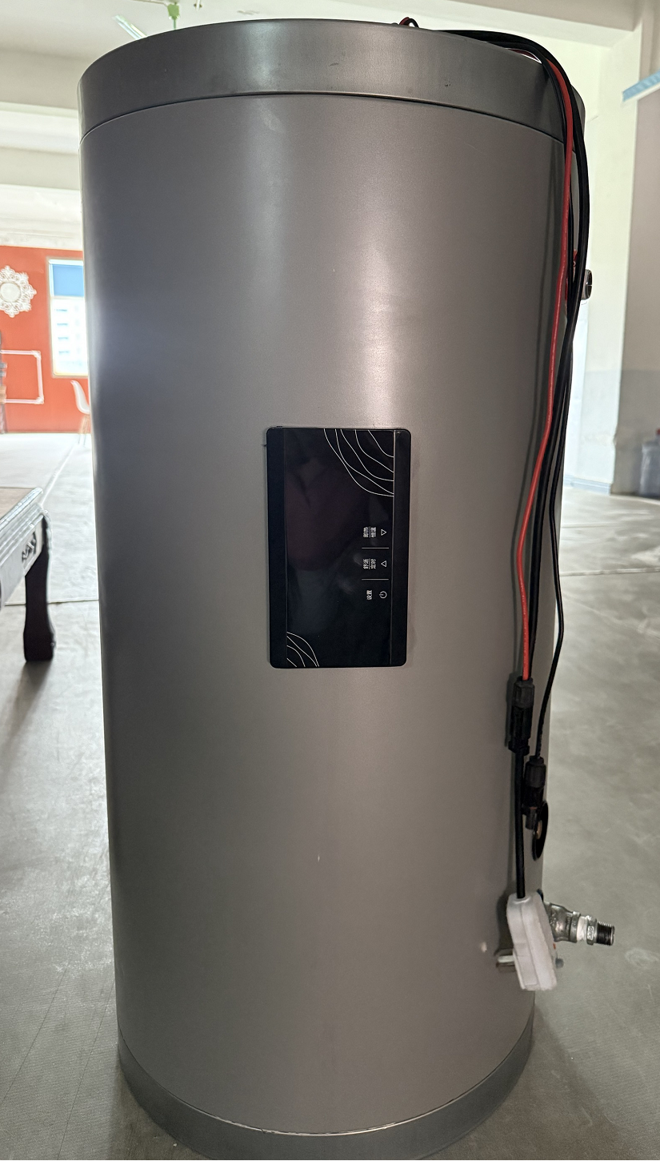 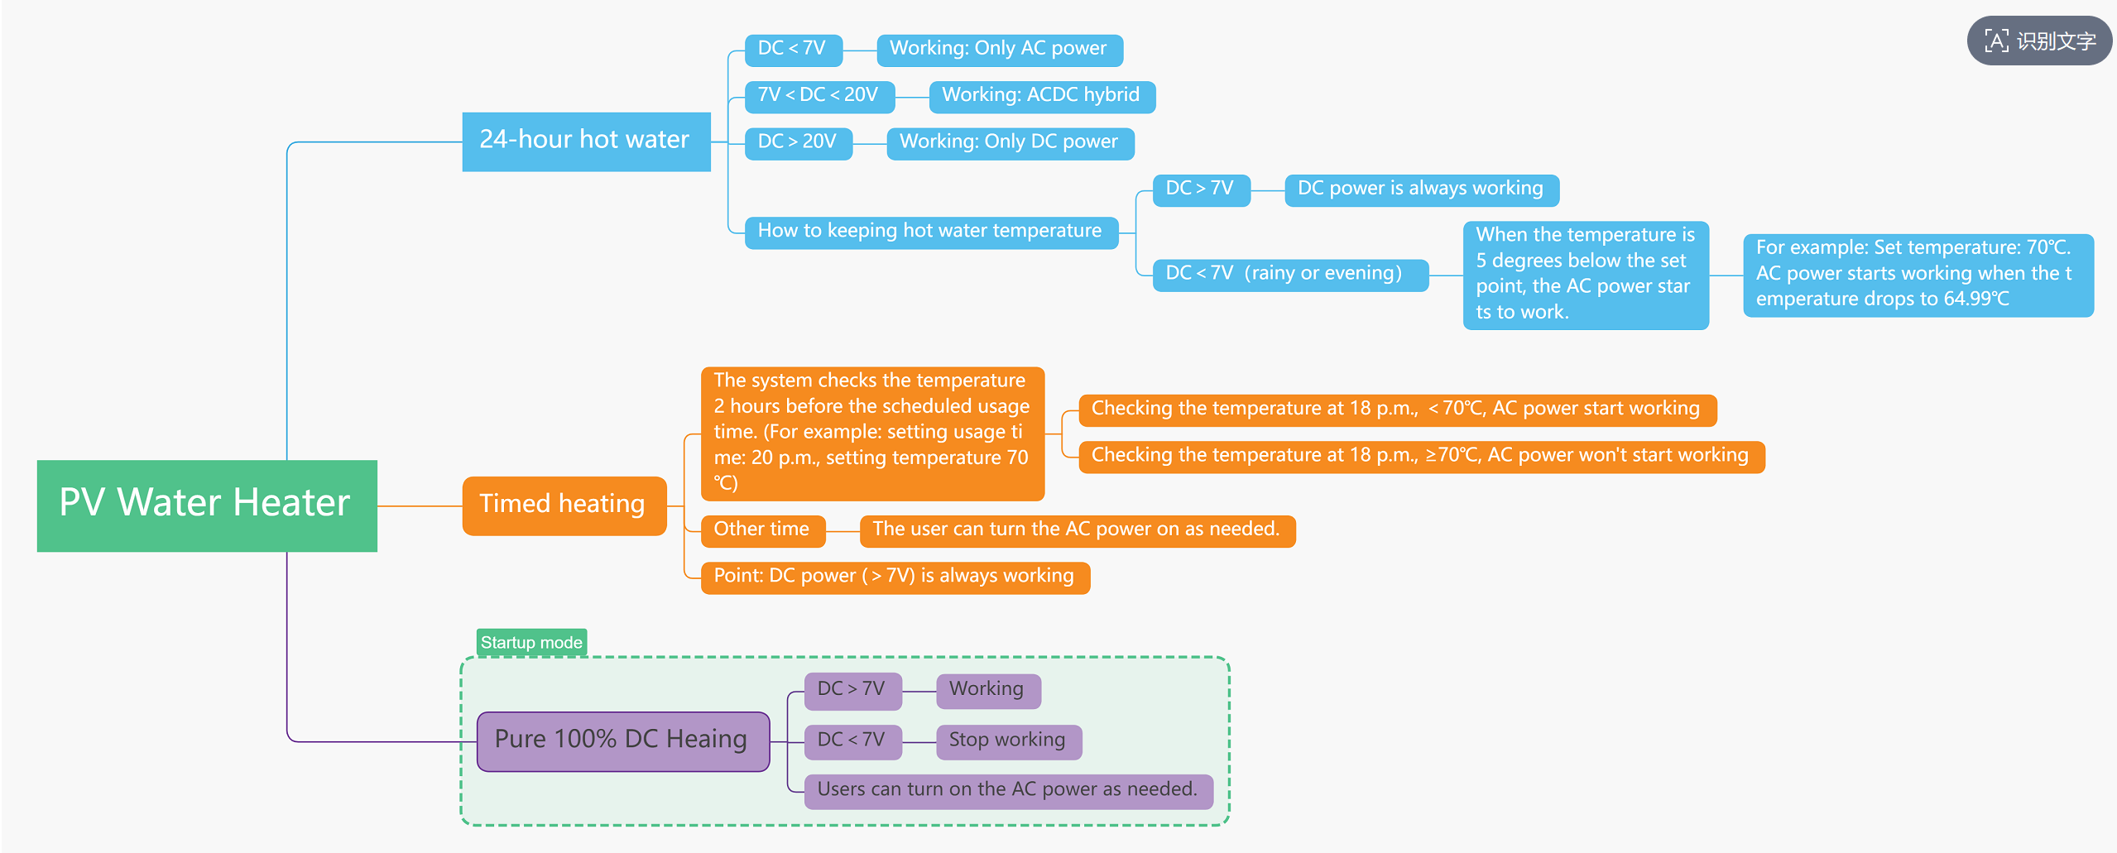 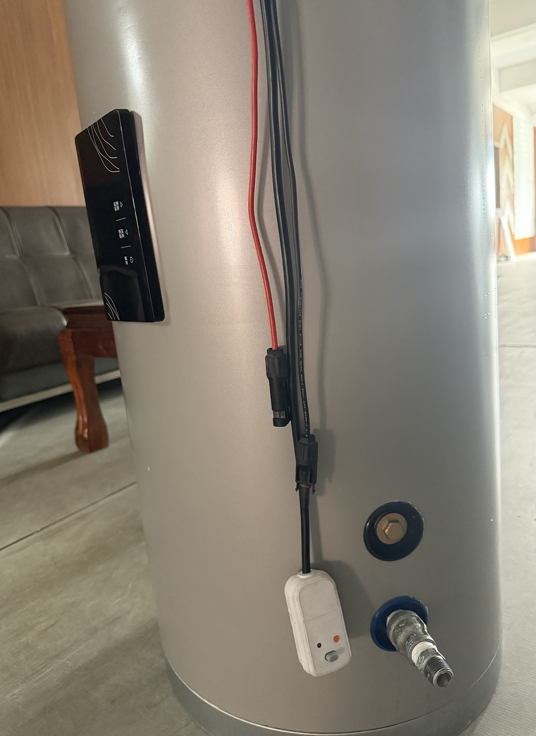
美元出厂价 EXW Factory In USD |  | $131.00 | $139.00 | $149.00
人民币不含税出厂价 EXW Factory In RMB 6.89（No VAT) |  | ¥902.59 | ¥957.71 | ¥1,026.61
Loading Qty/sets （20GP/40GP/40HQ） |  | 86/201/237 | 72/164/198 | 64/139/165
Water tank volume |  | 60L | 80L | 100L
Power Supply | AC Power | AC 85~250V 50~60HZ 1000W
 | DC Power | DC 30~200V 500W
Ineer/Outer Diameter |  | Ф380/Ф470 | Ф380/Ф470 | Ф380/Ф470
Inner Tank Material |  | Stainless steel 304-1.2mm
Outer Tank Material |  | Galvanized Steel 0.45mm
Accessories (Recommend, but not included in the prices) | PV panel | 580W*1 | 580W*1 | 580W*1
 | PV bracket | 30*30*2.5mm, aluminum alloy
 | PV wire | The machine comes with a 1.5m photovoltaic line and 10m of red and black photovoltaic lines
 | plug | Plug（Customizable）with AC wire 1.2m and leakage protection
Insulation Thickness |  | 45mm | 45mm | 45mm
Net Dimensions(mm) |  | 640*470*470 | 850*470*470 | 990*470*470
Packing Dimensions(mm) |  | 660*490*490 | 870*490*490 | 1010*490*490
Net Weight(Kg) |  | 68 | 93 | 112
Gross Weight (Kg) |  | 73 | 98 | 117
Accessories(Extra Cost) |  | Solar Panel 580-610W Double Glass Top con Technology Per Watt |  | ¥0.12
Accessories(Extra Cost) |  | Solar Panel Bracket (Foldable Triangle Bracket) Per Panel |  | $18.50
Accessories(Extra Cost) |  | PV Cable 10m ( Black or Red) Per Piece ( not Per Pair) |  | $7.50
Accessories(Extra Cost) |  | Check Valve( One -Way Valve) |  | $2.50
Accessories(Extra Cost) |  | PT Valve |  | $6.30
价格说明 |  | 在 PVSWH 系列中： * 304 不锈钢内胆标准厚度为 1.0mm。 每增加 0.1mm 厚度，价格按每升增加人民币1.5元（约 USD 0.25/升）。 * 如内胆材质升级为同厚度的 316L 不锈钢，价格增加人民币 4 元（约 USD 0.6/升）。 在此基础上，每增加 0.1mm 厚度，价格按每孔再增加人民币 2.5 元（约 USD 0.38/升）。 * 默认电加热仅匹配 1 块光伏板。 如需并联 2 块光伏板，电加热部分需增加人民币 8 元（约 USD 1.20）。 * 所有标准报价中的水箱壁挂支架默认采用镀锌材质。 若材质需更改为 201 不锈钢，价格增加人民币 15 元（约 USD 2.30）。 * 若配置 1 片以上的光伏板，需额外增加光伏连接线和 MC4 接头。 每增加 1 片光伏组件，价格增加人民币 15 元（约 USD 2.30）。

K-IP01
Pressurized Solar Water Heater (Certified Specification)
Model |  | UNP-K-IP01-153L | UNP-K-IP01-202L

美元出厂价 EXW Factory In USD |  | $313.50 | $394.20
人民币不含税出厂价 EXW Factory In RMB 6.89（No VAT) |  | ￥2,160.02 | ￥2,716.04
Tank | Inner Diameter | 360
 | Outer Diameter | 460
 | Insulation/Thickness | 50
 | Inner Tank | Stainless steel 1.2mm
 | Outer Tank | Galvanized steel 0.41mm
 | Insulation/Density | 36kgs/m2
 | Hole to hole Distance | 80
Frame | Type | 7*7
 | Degree | 45°
 | Thickness | Galvanized steel1.5mm thickness
Collector | No.s of Tube | 18 | 24
 | Thickness of Tubes | Inner tube 1.6mm,outer tube 2.2mm
 | Absor area | 2.52㎡ | 3.36㎡
 | Output | 150W
 | Tube | 58/1800 Three Layers Coating
 | Heat Pipe | T2 Copper 1700mm*0.7mm
Working Temperature |  | –15°C to 45°C
Heat Pipe (Included) | Copper TP2 Coil Per Piece |  | $5.75
Heat Pipe (optional) | Stainless Steel Per Piece |  | $4.80
Accessories(Extra Cost) | PT Valve |  | $6.30
Accessories(Extra Cost) | Air Valve |  | $2.50
Accessories(Extra Cost) | Check Valve( One -Way Valve) |  | $2.50
Accessories(Extra Cost) | Vacuum Valve |  | $4.40
Accessories(Extra Cost) | Controller With WIFI |  | $19.90
Accessories(Extra Cost) | Heating Element (thermonate, adjustable) |  | $6.50
价格说明 | 在 IP01、IP-K01 系列中： * 304 不锈钢内胆标准厚度为 1.0mm，标准管间距为 75mm。 每增加 0.1mm 厚度，价格按每孔增加人民币 2.5 元（约 USD 0.38/孔）。 * 如内胆材质升级为同厚度的 316L 不锈钢，价格按每孔增加人民币 30 元（约 USD 4.50/孔）。 在此基础上，每增加 0.1mm 厚度，价格按每孔再增加人民币 8 元（约 USD 1.20/孔）。 * 外胆标准厚度为 0.31mm（材质为 201 不锈钢或镀锌板），标准管间距为 75mm。 每增加 0.1mm 厚度，价格按每孔增加人民币 1.2 元（约 USD 0.20/孔）。 * 如管间距由 75mm 增加至 80mm，同款式价格按每孔增加人民币 2.0 元（约 USD 0.30/孔）。 所有标准报价中的不锈钢支架默认厚度为 1.0mm。若支架厚度增加至 1.2mm，同款式价格按每孔增加人民币 1.5 元（约 USD 0.22/孔）。 * IP01/IP-K01 默认支架角度为 20°。每增加一级角度，价格按每孔增加人民币 1.5 元（约 USD 0.25/孔）。

IP01
Pressurized Solar Water Heater IP01 (Standard Specification)
Model |  | UNP-IP01-10 | UNP-IP01-12 | UNP-IP01-15 | UNP-IP01-16 | UNP-IP01-18 | UNP-IP01-20 | UNP-IP01-24 | UNP-IP01-25 | UNP-IP01-30
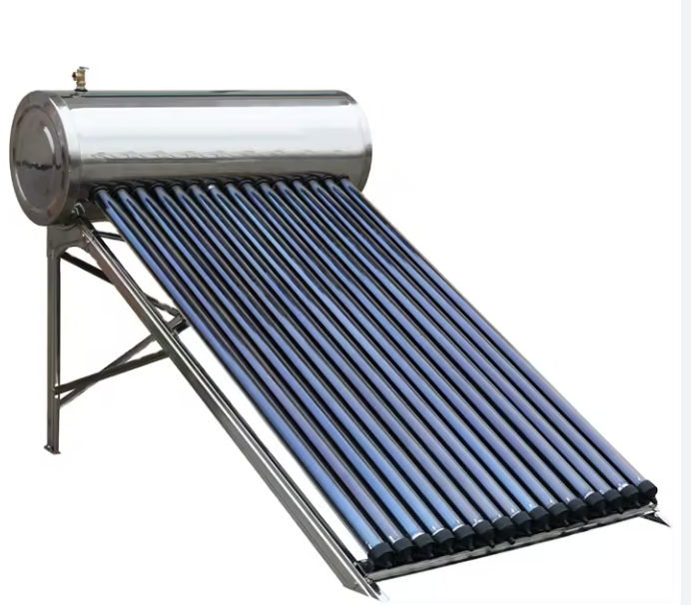
美元出厂价 EXW Factory In USD |  | $180.09 | $196.65 | $225.63 | $244.26 | $255.64 | $275.31 | $313.60 | $340.52 | $390.20
人民币不含税出厂价 EXW Factory In RMB 6.89（No VAT) |  | ￥1,240.82 | ￥1,354.92 | ￥1,554.59 | ￥1,682.95 | ￥1,761.39 | ￥1,896.89 | ￥2,160.74 | ￥2,346.15 | ￥2,688.44
美元出厂价 EXW Factory In USD-Stainless Steel |  | $183.05 | $199.88 | $229.34 | $248.27 | $259.84 | $279.83 | $318.76 | $346.11 | $396.60
人民币不含税出厂价 EXW Factory In RMB 6.89（No VAT)-Stainless Steel |  | ￥1,261.20 | ￥1,377.17 | ￥1,580.13 | ￥1,710.59 | ￥1,790.33 | ￥1,928.04 | ￥2,196.23 | ￥2,384.68 | ￥2,732.60
Loading Qty/sets （20GP/40GP/40HQ） |  | 79/165/196 | 68/142/169 | 57/119/142 | 52/109/129 | 48/100/119 | 44/92/110 | 37/78/93 | 36/76/90 | 31/64/77
Tank | Tank Capacity | 100L | 120L | 150L | 160L | 180L | 200L | 240L | 250L | 300L
 | Inner Diameter | 380
 | Outer Diameter | 470
 | Insulation/Thickness | 50
 | Inner Tank | 304 Stainless steel 1.0mm
 | Outer Tank | Galvanized steel 0.31mm or Stainless steel 0.31mm
 | Insulation/Density | 36kgs/m2
 | Hole to hole Distance | 75mm
Frame | Type | 7*7
 | Degree | 20/27/38/45°
 | Thickness | Galvanized steel 1.5mm thickness or Stainless steel 1.2mm thickness
Collector | No.s of Tube | 10 | 12 | 15 | 16 | 18 | 20 | 24 | 25 | 30
 | Thickness of Tubes | Inner tube 1.5mm,outer tube 1.6mm，1.95KGS
 | Absor area | 1.36㎡ | 1.64㎡ | 2.044㎡ | 2.18㎡ | 2.26㎡ | 2.72㎡ | 3.27㎡ | 3.41㎡ | 3.91㎡
 | Tube | 58/1800 Three Layers Coating
 | Heat pipe | Body heat pipe 58*1700mm*0.45mm thickness, copper condenser head 70mm, diameter 14mm
Working Temperature | –15°C to 45°C
Heat Pipe (Included) | Copper TP2 Coil Per Piece |  |  |  |  |  |  |  |  | $5.75
Heat Pipe (optional) | Stainless Steel Per Piece |  |  |  |  |  |  |  |  | $4.80
Accessories(Extra Cost) | PT Valve |  |  |  |  |  |  |  |  | $6.30
Accessories(Extra Cost) | Air Valve |  |  |  |  |  |  |  |  | $2.50
Accessories(Extra Cost) | Check Valve( One -Way Valve) |  |  |  |  |  |  |  |  | $2.50
Accessories(Extra Cost) | Vacuum Valve |  |  |  |  |  |  |  |  | $4.40
Accessories(Extra Cost) | Controller With WIFI |  |  |  |  |  |  |  |  | $19.90
Accessories(Extra Cost) | Heating Element (thermonate, adjustable) |  |  |  |  |  |  |  |  | $6.50
价格说明 | 在 IP01、IP-K01 系列中： * 304 不锈钢内胆标准厚度为 1.0mm，标准管间距为 75mm。 每增加 0.1mm 厚度，价格按每孔增加人民币 2.5 元（约 USD 0.38/孔）。 * 如内胆材质升级为同厚度的 316L 不锈钢，价格按每孔增加人民币 30 元（约 USD 4.50/孔）。 在此基础上，每增加 0.1mm 厚度，价格按每孔再增加人民币 8 元（约 USD 1.20/孔）。 * 外胆标准厚度为 0.31mm（材质为 201 不锈钢或镀锌板），标准管间距为 75mm。 每增加 0.1mm 厚度，价格按每孔增加人民币 1.2 元（约 USD 0.20/孔）。 * 如管间距由 75mm 增加至 80mm，同款式价格按每孔增加人民币 2.0 元（约 USD 0.30/孔）。 所有标准报价中的不锈钢支架默认厚度为 1.0mm。若支架厚度增加至 1.2mm，同款式价格按每孔增加人民币 1.5 元（约 USD 0.22/孔）。 * IP01/IP-K01 默认支架角度为 20°。每增加一级角度，价格按每孔增加人民币 1.5 元（约 USD 0.25/孔）。

